Đầu ra Phiếu nhập kho
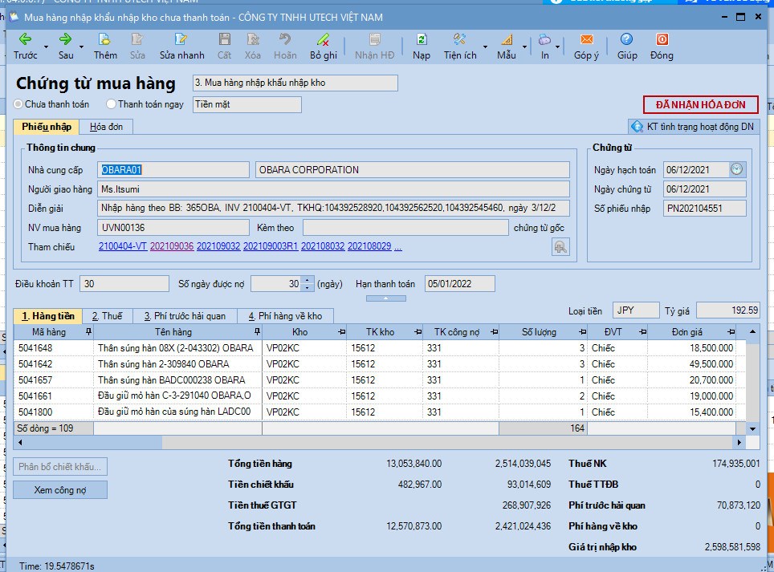
 | Phiếu nhập kho

# | Thông tin | Định dạng | Dữ liệu mẫu | Ghi chú | Mẫu phiếu nhập kho
1 | Số đơn hàng |  | 202109032 ; 20210903R1; 20210903-VT |  | PNK
2 | Ngày đơn hàng |  | 2021-01-12
3 | Mã nhà cung cấp |  | OBARA01
4 | Tên nhà cung cấp
5 | Mã Kho nhập |  | VP02KC
6 | Tên kho nhập |  | Kho nhà máy 2 tại Vĩnh phúc
7 | Mã Hàng |  | 504765
8 | Tên Hàng |  | Dây cáp vỏ bọc bằng cao su 180SQMMX2.5 M-CA-N (180SQX2.5M CA-N), Obara
9 | Số lô |  | 211221 | Số lô sẽ thể hiện lô lot hàng hóa chất hoặc số seri của hàng dụng cụ
10 | Hạn sử dụng |  | 31/12/2022
11 | Số lượng |  | 1
12 | ĐVT |  | Chiếc

